副本选择
 |  | 主UI中点击“副本”按钮，可以打开副本选择界面
疲劳值
章节名称
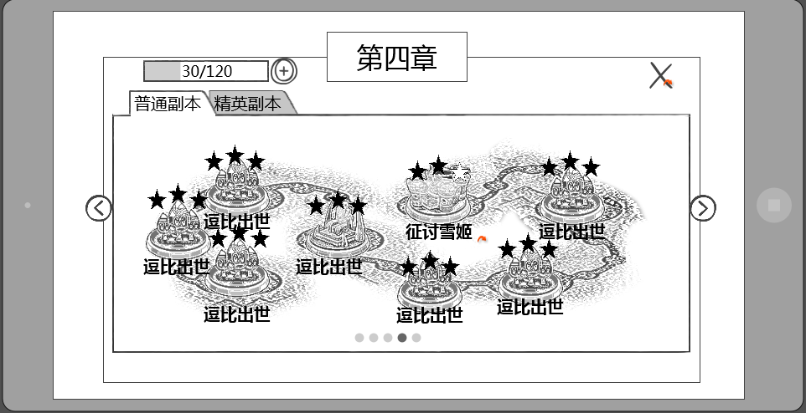
 | 疲劳值 | 整体UI样式
 | 已改
关闭按钮

副本难度页签

分页选择按钮

副本地图

分页码
 |  |  | 窗口类型
 |  |  |  | 一级窗口

这个名称是固定的还是配置的？ |  |  | 章节名称
每章是固定的 | 章节名称只有第几章还是包括具体标题？ |  |  | 显示副本章节的名称
 | 第几章 |  |  | 最多显示4个汉字

 |  |  | 音效
 |  |  |  | 事件 | 资源
 |  |  |  | 打开界面 | 待定
 |  |  |  | 关闭界面 | 待定

 | 疲劳值 |  | 疲劳值
 | 已改 |  |  | 显示角色当前疲劳值
 |  |  |  | 样式如下

 |  |  |  | 格式为 n/m，其中n为当前疲劳值，m为自然增长的疲劳值上限
 |  |  |  | 疲劳值补充逻辑同通用规则 |  |  |  | 详见【主界面逻辑】

 |  |  | 副本地图
这个线路是配出来的还是定死的，是策划画好还是美术直接画? | 默认显示哪个地图？当前选中副本是否有特殊表现 |  |  | 显示该章节中的副本内容，由一条线进行串联
向美术需求样式，然后策划进行配置 | 1.已补充 2.其实没有当前选中这个概念 |  |  | 副本地图中按照划定路线阶段显示各个副本图标
 |  |  |  | 默认选择玩家当前开启的最高等级章节的地图

 | 如果整个章节没开启是否有特殊显示，比如等级不足？ |  |  | 副本地图界面以及副本图标显示规则
隐藏 | 没有，章节没开启，整个界面时无法看到的 |  |  |  | 开启新章节时，该章节的副本图标一同显示第一个副本的副本图标显示出来
 |  |  |  |  |  | 第一个副本的副本图标亮色显示，且可点击
 |  |  |  |  |  | 未开启的副本的副本图标灰色显示，且不可点击，点击后无效果
其他副本图标是灰掉还是上锁还是隐藏？ | 上一个副本没通关，下一个副本不是置灰而是不显示？ |  |  |  |  | 当上一个副本通关后，下一个副本图标变为亮色显示
副本的开启条件有哪些？ | 等级 |  |  |  | 当同一个章节中的副本全部通关后，如果等级满足可以开启下一个章节
精英副本的开启条件也没有 |  |  |  |  | 每个章节显示为一个分页

 |  |  |  |  | 副本图标显示样式
 |  |  |  |  |  | 副本图标根据副本类型区分为大副本和小副本（暂定名）
 |  |  |  |  |  | 大副本图标
 |  |  |  |  |  |  | 图标相对较大（暂定40*40像素）
 |  |  |  |  |  |  | 画面为该副本的boss头像或者地域标示（具体待副本规划以及UI设计讨论）
 | 假设不是每个副本都有剧情，那么每个副本都有图标的话，美术量会比较多 |  |  |  |  | 小副本图标
 | 没有剧情，干脆就用dota的小点点表示也不错 |  |  |  |  |  | 图标相对较小（暂定20*20像素）
 | 同一个小副本图标都是一样的 |  |  |  |  |  | 画面为每个章节通用的图标，即同一个章节的小副本图标样式相同

 |  |  |  |  |  | 图标组成
 |  |  |  |  |  |  | 示意图

逗比出世

 |  |  |  |  |  |  | 无论大小图标，均由上述四个部分组成
 |  |  |  |  |  |  | 分别为：图标主体、通关星级、副本名称、点击提示特效

 |  |  |  |  |  |  | 图标主体
 |  |  |  |  |  |  |  | 即为副本图标的样式
 |  |  |  |  |  |  | 通关星级
 |  |  |  |  |  |  |  | 当该副本已被通关后，显示通关星级标示
 |  |  |  |  |  |  |  | 未通关的副本，不显示通关星级
星星是从左往右依次显示，有没有考虑过先两边后中央 | 星和图标需要提美术需求 |  |  |  |  |  |  | 通关后按照星级显示星的数量，未达到的星显示为空星，达到的星显示为实星
不考虑 | 已提 |  |  |  |  |  |  | 即通关后获得2颗星，则显示为2颗实星，1颗空星
 |  |  |  |  |  |  | 副本名称
 |  |  |  |  |  |  |  | 显示该副本的名称
 |  |  |  |  |  |  |  | 最多显示6个汉字

 |  |  |  |  |  |  | 点击提示特效
已通关的副本是否也应该有提示特效 | 特效提美术需求 |  |  |  |  |  |  | 未通关的副本，在副本图标周围有点击提示特效（暂定为扩散性的水波样式，待与美术讨论）
无 | 已提
 | 很明显是点点吧 |  | 分页码
 | 分页码描述不清楚，是显示数字还是点点呢？ |  |  | 当开启章节数大于1时，同时出现分页码，分页码数量与章节数量相等
 | 点击分页码不太好点到吧。直接滑动切换呢？ |  |  | 分页码只做显示作用，点击无效果
字色换成颜色标号，这个算美术需求么 | 好主意，已改 |  |  | 左右滑动屏幕可以进行页面切换，页面切换后分页码对应变化
在分页码一起提了 |  |  |  | 当前选择的分页码为黑色，未选择的分页码为灰色
 | 用数字显示还是点点点？章节多了的话数字比较合适吧
 | 点点点 |  |  | 章节数开启规则
 |  |  |  |  | 根据配置结构中chapter来确定同一个章节有哪些副本
 | 前面章节开启只提到了上一章节全部完成 |  |  |  | 同一个章节中副本进入等级最低的数值作为章节的开启等级
 | 已增加
 |  |  | 分页选择按钮
 |  |  |  | 当开启章节数大于1时，出现分页选择按钮
 |  |  |  | 当当前分页为最左侧分页时，只出现右侧分页选择按钮
 |  |  |  | 当当前分页为最右侧分页时，只出现左侧分页选择按钮
 |  |  |  | 当当前分页非最左/右侧分页时，同时出现左/右侧分页选择按钮
 | 切换分页的时候算不算动画？ |  |  | 点击分页按钮可以进行分页切换，每点击一次，分页向对应按钮指引对应方向切换一页
 | 界面切换，unity就能做
 |  |  | 副本难度页签
 |  |  |  | 控件类型 |  |  |  |  | 显示形式
 |  |  |  |  | 标签页 |  |  |  |  | 横向
 |  |  |  | 显示位置 |  |  |  |  | 标签页文案
 |  |  |  |  | 位于界面标题左下方 |  |  |  |  | 普通副本/精英副本
 |  |  |  | 出现/隐藏规则 |  |  |  |  | 标签页操作
 |  |  |  |  | 普通副本始终显示 |  |  |  |  | 无特殊
 |  |  |  |  | 达到精英副本开启条件时，开启精英副本页签，精英副本页签默认未开启时不显示
 |  |  |  |  |  | 精英副本开启条件
 |  |  |  |  |  |  | 当同一个章节的普通副本全部通关后，且达到该章节的精英副本开启等级，则开启该章节的精英难度

 |  |  |  | 音效 |  |  |  |  | 标签页样式
 |  |  |  |  | 事件 | 资源 |  |  |  | 普通
 |  |  |  |  | 点击分页签 | 待定 |  |  |  | 按下
 |  |  |  | 标签页效果 |  |  |  |  |  | 选中
 |  |  |  |  | 点击后可选择对应类型副本
全文的按钮样式触发条件缺失 |  |  |  |  | 默认选择普通副本
不太明白啥意思 |  |  |  |  | 每次打开界面恢复默认
 |  |  | 关闭按钮
 |  |  |  | 控件类型 |  |  |  | 按钮文案
 |  |  |  |  | 按钮 |  |  |  | 无
 |  |  |  | 显示位置 |  |  |  | 按钮操作
 |  |  |  |  | 位于窗口右上角 |  |  |  | 无特殊
 |  |  |  | 出现/隐藏规则 |  |  |  | 按钮样式
 |  |  |  |  | 始终显示 |  |  |  | 普通
 |  |  |  | 音效 |  |  |  |  | 按下
 |  |  |  |  | 无
 |  |  |  | 按钮效果
 |  |  |  |  | 点击后可以关闭副本选择界面

 | 美术需求分页没写
 | 已补

副本信息
 |  | 点击任意已显示的副本图标，需要判断玩家是否已达到进行此副本的等级
 | 这个提示是不是应该在进这个界面之前就判断比较好啊 |  | 若等级不符，则弹出等级不符提示框
 | 已改 |  |  | 样式如下
亲，需要等级提升至m才可以挑战该副本哦，先去升级吧！

好吧！

 |  |  |  | 窗口类型
 |  |  |  |  | 提示窗口
 | 还好吧 |  |  | 文案内容
 | 这个文案建议修改，没有体现出主角角色的等级不足 |  |  |  | 亲，需要等级提升至m才可以挑战该副本哦，先去升级吧！（m为变量，读取副本进入等级level）
 | 建议直接把等级提示出来，否则还是不知道多少级开启 |  |  | 音效
 | 不进入界面了，会直接提示 |  |  |  | 事件 | 资源
 |  |  |  |  | 界面打开 | 待定
 |  |  |  | 确认按钮
 |  |  |  |  | 控件类型 |  |  |  | 按钮文案
 |  |  |  |  |  | 按钮 |  |  |  | 好吧
 |  |  |  |  | 显示位置 |  |  |  | 按钮操作
 |  |  |  |  |  | 位于界面正下方 |  |  |  | 无特殊
 |  |  |  |  | 出现/隐藏规则 |  |  |  | 按钮样式
 |  |  |  |  |  | 始终显示 |  |  |  | 普通
 |  |  |  |  | 音效 |  |  |  |  | 按下
 |  |  |  |  |  | 无
 |  |  |  |  | 按钮效果
 |  |  |  |  |  | 点击后可以关闭提示界面

 |  |  | 此界面需要保留接口，当其他活动需要用到此界面时，可以直接调用（说明差异处即可）
返回按钮
疲劳值
副本名称以及通关星级
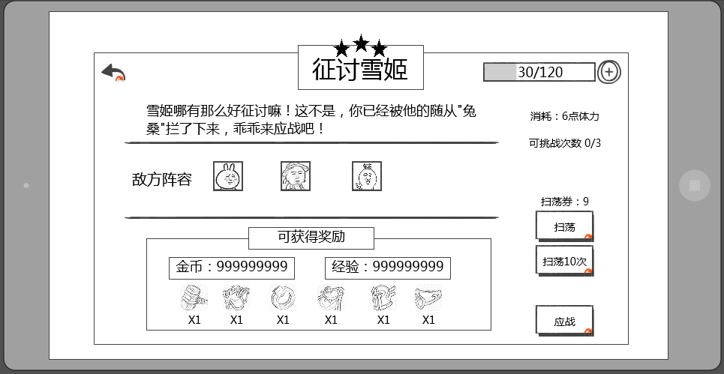
 |  | 界面显示在副本选择界面上层
 |  | 显示样式如下

体力消耗
 | 这个界面感觉缺少一个等级限制的提示
 | 作用是啥？
副本介绍
剩余次数

扫荡相关

 | 经验显示玩家获得还是宠物获得？
 | 已取消

 | 开始副本按钮和疲劳值消耗可挑战次数距离过远，建议放在一起
 | 都在一侧，应该不会“太远”
开始副本按钮

奖励内容
 |  | 窗口类型
 |  |  | 二级窗口

 |  | 副本名称
 |  |  | 显示当前选择的副本的副本名称
 |  |  | 最少可显示6个汉字，英文字母待定

 |  | 音效
 |  |  | 事件 | 资源
 |  |  | 打开界面 | 待定
 |  |  | 关闭界面 | 待定

 |  | 通关星级
 |  |  | 显示在副本名称上方
 |  |  | 与已通关的星级显示一致
 |  |  | 如当前未通关，则显示3个空星
 |  |  | 通关后获得几颗星，则显示几颗实星
 |  |  | 即通关后获得2颗星，则显示为2颗实星，1颗空星

 | 疲劳值 | 疲劳值消耗
 | 已改 |  | 显示进行当前副本所需的疲劳值
 |  |  | 显示格式为，疲劳值图标 ： 所需疲劳值数
 |  |  | 当当前疲劳值小于所需疲劳值时，所需疲劳值显示为红色
 |  |  | 当当前疲劳值大于等于所需疲劳值时，所需疲劳值显示为白色

上一个层界面显示了疲劳值，进到这一层显示的必要性高么？并且位置和上一层是相反的，会不会觉得突兀 |  | 疲劳值
1.扫荡后疲劳值会变化，这里有事方便玩家查看 2.位置改了 |  |  | 显示角色当前疲劳值
 |  |  | 样式如下

 |  |  | 格式为 n/m，其中n为当前疲劳值，m为自然增长的疲劳值上限
 |  |  | 疲劳值补充逻辑同通用规则 |  |  |  | 详见 疲劳值文档

 |  | 副本介绍
 |  |  | 包含副本描述与敌方阵容
 |  |  |  | 副本描述
 |  |  |  |  | 显示当前副本描述的文案内容
 |  |  |  |  | 最少可显示40个汉字，英文字母数量待定
 |  |  |  | 敌方阵容
 | 单独配置，显示头像 |  |  |  | 显示此副本中可能会出现的怪
超过的怪物如何处理 | 这个头像是根据副本配置读取还是单独配置显示什么头像？ |  |  |  | 最多可以同时显示6个头像
设计限制 | 5+1B+稀有 |  |  |  | 敌方阵容Icon 具体详见宠物Icon规范分页
 | 不显示稀有，boss通过头像标识 |  |  |  | 样式如下
boss

雷神

 |  |  |  |  |  | 包括 头像、品级、boss标识、名称
 |  |  |  |  |  | 头像
 | 字段改成stage |  |  |  |  |  | 显示该怪物的头像，根据ID读取unitData中的uiAsset
 | 宠物其实是星级和品质，并且星级和品质有一个强对应关系，这块考虑重新设计一下 |  |  |  |  | 品级
 | 参考《怪物属性配置及伤害公式》L：60 |  |  |  |  |  | 显示该怪物的品级对应边框，根据ID读取unitData中的stage
 |  |  |  |  |  | 等级
 | 等级不是范围随机么，这里怎么显示？ | 已去除 |  |  |  |  | 显示该怪物的等级，根据所属副本读取instance中对应的等级即可
 | 如果头像能非常明显的区分怪物，感觉没有必要在这个位置显示名称 |  |  |  |  | 名称
 | 同感，名称不是太重要 |  |  |  |  |  | 显示该怪物的名称，根据所属副本读取insrance中对应的名称即可
 | 我们这里没有tips，也不敢保证可以明显区分怪物，所以留着名称，方便玩家记忆 |  |  |  |  | boss标识
 |  |  |  |  |  |  | 显示在头像左上角，如果怪物是boss，则显示此标签，不是boss则不显示

 |  | 奖励内容
 |  |  | 包括标题、金币经验、物品奖励
 |  |  |  | 标题
 |  |  |  |  | 显示在上方，内容为： 可获得奖励
 | 取消经验金币显示 |  |  | 金币经验
 | 数值是动态变化的么？不同等级是不是不一样的 |  |  |  | 显示在标题下方，左侧显示可获得金币数，右侧显示可获得经验数，数值最多显示9位
 |  |  |  | 物品奖励
 |  |  |  |  | 居中显示可获得的物品图标，最多显示6个图标
 |  |  |  |  | 点击该图标可出现该物品的tips，tips显示在该道具的正上方，tips下边框与道具图标上边框相邻
 | 单独配置显示什么是么？否则如何区分主产出 |  |  |  | 此处只显示副本主产出的道具
 | 数值应该有表吧
 |  | 剩余次数
 |  |  | 显示当前副本当天可进行的次数，若副本配置剩余次数=0，则不显示此项，表明不限制副本次数
 | 要显示可挑战次数这个标题么？ |  | 格式为：可挑战次数 n/m，其中n为未进行次数，m为可进行次数
 | 需要 |  | 刷新周期
 |  |  |  | 1天，指游戏自然天
 |  | 开始副本按钮
 |  |  | 控件类型 |  |  |  | 按钮文案
 |  |  |  | 按钮 |  |  |  | 应战
 |  |  | 显示位置 |  |  |  | 按钮操作
 |  |  |  | 位于界面右下方 |  |  |  | 无特殊
 |  |  | 出现/隐藏规则 |  |  |  | 按钮样式
 |  |  |  | 始终显示 |  |  |  | 普通
 |  |  | 音效 |  |  |  |  | 按下
 |  |  |  | 无
 |  |  | 按钮效果
 |  |  |  | 点击该按钮后进行条件判断

亲，该副本挑战次数已达上限，是否考虑用元宝重置挑战次数？
下面这一系列的判断都没有对应系统支持，现在写出来以后还得重构 |  |  | 若剩余次数不足，则弹出剩余次数购买提示框
意思是现在不写是么？ |  |  |  | 样式如下
 | 应该先判断vip吧，可以重置才提示重置吧
 | 我认为应该想让玩家知道，重置的花费，在看是否值得去充vip

我才不！
20元宝重置

 |  |  |  | 窗口类型
 |  |  |  |  | 确认窗口
 |  |  |  | 文案内容
 | 钻石 |  |  |  | 亲，该副本挑战次数已达上限，是否考虑用元宝重置挑战次数？
 | 你怎么知道？ |  |  | 音效
 |  |  |  |  | 事件 | 资源
 |  |  |  |  | 界面打开 | 待定
 |  |  |  | 取消按钮 |  |  |  |  |  |  |  |  | 购买按钮
 |  |  |  |  | 控件类型 |  |  |  | 按钮文案 |  |  |  |  | 控件类型 |  |  |  | 按钮文案
 |  |  |  |  |  | 按钮 |  |  |  | 我才不！ |  |  |  |  | 按钮 |  |  |  | n元宝重置（其中n根据配置表格读取）
 |  |  |  |  | 显示位置 |  |  |  | 按钮操作 |  |  |  |  | 显示位置 |  |  |  | 按钮操作
 |  |  |  |  |  | 位于界面左下方 |  |  |  | 无特殊 |  |  |  |  | 位于界面右下方 |  |  |  | 无特殊
 |  |  |  |  | 出现/隐藏规则 |  |  |  | 按钮样式 |  |  |  |  | 出现/隐藏规则 |  |  |  | 按钮样式
 |  |  |  |  |  | 始终显示 |  |  |  | 普通 |  |  |  |  | 始终显示 |  |  |  | 普通
 |  |  |  |  | 音效 |  |  |  |  | 按下 |  |  |  | 音效 |  |  |  |  | 按下
 |  |  |  |  |  | 无 |  |  |  |  |  |  |  |  | 无
 |  |  |  |  | 按钮效果 |  |  |  |  |  |  |  |  | 按钮效果
 |  |  |  |  |  | 点击后可以关闭提示界面 |  |  |  |  |  |  |  |  | 点击后关闭确认窗口，同时进行下述判断

国外市场有vip真的好么，并且vip相关没出吧，到时候会不会有变 |  |  |  |  | 如果当前vip等级已达到重置次数上限
做不做怎么做还不一定吧 |  |  |  |  |  | 则进入重置失败的流程，同时弹出重置失败确认框 |  |  |  |  | 查看
 |  |  |  |  | 如果当前vip等级未达到重置次数上限
 |  |  |  |  |  | 则进入下一步判断流程 |  |  | 查看
 |  |  |  |  | vip等级可重置次数根据玩家当前vip等级进行判断，详细见vip系统

 |  |  |  |  |  | 重置失败提示确认框
亲，今日已重置副本次数达到上限，提升vip等级可以获得更多次数哦！

取消
了解vip规则

 |  |  |  |  |  | 窗口类型
 |  |  |  |  |  |  | 确认窗口
 |  |  |  |  |  | 文案内容
 | 文案内容忘记改了？ |  |  |  |  |  | 亲，今日已重置副本次数达到上限，提升vip等级可以获得更多次数哦！
 | 已改 |  |  |  |  | 音效
 |  |  |  |  |  |  | 事件 | 资源
 |  |  |  |  |  |  | 界面打开 | 待定
 |  |  |  |  |  | 取消按钮 |  |  |  |  |  |  |  |  | 购买按钮
 |  |  |  |  |  |  | 控件类型 |  |  |  | 按钮文案 |  |  |  |  | 控件类型 |  |  |  | 按钮文案
 |  |  |  |  |  |  |  | 按钮 |  |  |  | 取消 |  |  |  |  | 按钮 |  |  |  | 了解vip规则
 |  |  |  |  |  |  | 显示位置 |  |  |  | 按钮操作 |  |  |  |  | 显示位置 |  |  |  | 按钮操作
 |  |  |  |  |  |  |  | 位于界面左下方 |  |  |  | 无特殊 |  |  |  |  | 位于界面右下方 |  |  |  | 无特殊
 |  |  |  |  |  |  | 出现/隐藏规则 |  |  |  | 按钮样式 |  |  |  |  | 出现/隐藏规则 |  |  |  | 按钮样式
 |  |  |  |  |  |  |  | 始终显示 |  |  |  | 普通 |  |  |  |  | 始终显示 |  |  |  | 普通
 |  |  |  |  |  |  | 音效 |  |  |  |  | 按下 |  |  |  | 音效 |  |  |  |  | 按下
 |  |  |  |  |  |  |  | 无 |  |  |  |  |  |  |  |  | 无
 |  |  |  |  |  |  | 按钮效果 |  |  |  |  |  |  |  |  | 按钮效果
 | vip特权界面链接别的文档？ |  |  |  |  |  |  | 点击后可以关闭提示界面 |  |  |  |  |  |  |  |  | 点击后关闭确认窗口，同时打开vip特权界面
 | vip统一写吧
 |  |  |  |  |  | 继续进行下述判断
 |  |  |  |  |  | 当前剩余元宝数大于等于重置所需元宝数
 |  |  |  |  |  |  | 则关闭该界面，同时扣除对应元宝数并重置副本挑战次数
去充值按钮是不是放右边比较好，引导消费 |  |  |  |  |  | 当前剩余元宝数小于重置所需元宝数
调过来了 |  |  |  |  |  |  | 则弹出重置失败提示确认框
亲，你的元宝数不足，无法重置副本次数哦！

取消
去充值！
 | 去充值和取消位置是不是反了
 | 调过来了

 |  |  |  |  |  | 窗口类型
 |  |  |  |  |  |  | 确认窗口
 |  |  |  |  |  | 文案内容
 |  |  |  |  |  |  | 亲，你的元宝数不足，无法重置副本次数哦！
 |  |  |  |  |  | 音效
 |  |  |  |  |  |  | 事件 | 资源
 |  |  |  |  |  |  | 界面打开 | 待定
 |  |  |  |  |  | 取消按钮 |  |  |  |  |  |  |  |  | 充值按钮
 |  |  |  |  |  |  | 控件类型 |  |  |  | 按钮文案 |  |  |  |  | 控件类型 |  |  |  | 按钮文案
 |  |  |  |  |  |  |  | 按钮 |  |  |  | 取消 |  |  |  |  | 按钮 |  |  |  | 去充值！
 |  |  |  |  |  |  | 显示位置 |  |  |  | 按钮操作 |  |  |  |  | 显示位置 |  |  |  | 按钮操作
 |  |  |  |  |  |  |  | 位于界面左下方 |  |  |  | 无特殊 |  |  |  |  | 位于界面右下方 |  |  |  | 无特殊
 |  |  |  |  |  |  | 出现/隐藏规则 |  |  |  | 按钮样式 |  |  |  |  | 出现/隐藏规则 |  |  |  | 按钮样式
 |  |  |  |  |  |  |  | 始终显示 |  |  |  | 普通 |  |  |  |  | 始终显示 |  |  |  | 普通
 |  |  |  |  |  |  | 音效 |  |  |  |  | 按下 |  |  |  | 音效 |  |  |  |  | 按下
 |  |  |  |  |  |  |  | 无 |  |  |  |  |  |  |  |  | 无
 |  |  |  |  |  |  | 按钮效果 |  |  |  |  |  |  |  |  | 按钮效果
 |  |  |  |  |  |  |  | 点击后可以关闭提示界面 |  |  |  |  |  |  |  |  | 点击后关闭确认窗口，同时打开充值界面

 | 重置后是刷新今日剩余次数还是+一次？ |  |  |  | 重置副本次数所需元宝数规则
 | 已补充 |  |  |  |  | 重置后是补充剩余次数至满次数
 |  |  |  |  |  | 重置副本次数所需元宝数为可变值
 | 每个副本都单独配还是统一的？ |  |  |  |  | 需求配置表格进行配置
 | 统一的 |  |  |  |  | 详细见配置结构

同样，这个购买是否应该放在右边 |  |  | 若疲劳值不足，则弹出疲劳值不足提示框
 |  |  |  | 样式如下
亲，你的体力值已不足以挑战该副本，是否花费元宝购买体力值？

我才不！
50元宝购买
 | 已改
 | 两个按钮位置反了吧
 | 你这个跟上边那个我才不的位置不一致，统一下吧

 |  |  |  | 窗口类型
 | 这个也等统一确定吧，理论应该有 |  |  |  | 确认窗口
 | 购买疲劳是否有次数或其他限制？ |  |  | 文案内容
 | 购买一次恢复多少疲劳？ |  |  |  | 亲，你的疲劳值已不足以挑战该副本，是否花费元宝购买疲劳值？
 | 这个再定吧，数值策划的工作 |  |  | 音效
 |  |  |  |  | 事件 | 资源
 |  |  |  |  | 界面打开 | 待定
 |  |  |  | 取消按钮 |  |  |  |  |  |  |  |  | 购买按钮
 |  |  |  |  | 控件类型 |  |  |  | 按钮文案 |  |  |  |  | 控件类型 |  |  |  | 按钮文案
 |  |  |  |  |  | 按钮 |  |  |  | 我才不！ |  |  |  |  | 按钮 |  |  |  | n元宝购买（其中n为根据表格读取）
 |  |  |  |  | 显示位置 |  |  |  | 按钮操作 |  |  |  |  | 显示位置 |  |  |  | 按钮操作
 |  |  |  |  |  | 位于界面左下方 |  |  |  | 无特殊 |  |  |  |  | 位于界面右下方 |  |  |  | 无特殊
 |  |  |  |  | 出现/隐藏规则 |  |  |  | 按钮样式 |  |  |  |  | 出现/隐藏规则 |  |  |  | 按钮样式
 |  |  |  |  |  | 始终显示 |  |  |  | 普通 |  |  |  |  | 始终显示 |  |  |  | 普通
 |  |  |  |  | 音效 |  |  |  |  | 按下 |  |  |  | 音效 |  |  |  |  | 按下
 |  |  |  |  |  | 无 |  |  |  |  |  |  |  |  | 无
 |  |  |  |  | 按钮效果 |  |  |  |  |  |  |  |  | 按钮效果
 |  |  |  |  |  | 点击后可以关闭提示界面 |  |  |  |  |  |  |  |  | 点击后关闭确认窗口，同时进行下述判断

同上 |  |  |  |  | 当前元宝数大于等于购买疲劳值所需值
 |  |  |  |  |  | 疲劳值购买成功，同时关闭该界面，并进入好友助战选择界面
 | 元宝不足这个，是否可以统一成一个界面？ |  |  |  | 当前元宝数小于购买疲劳值所需值
 | 这个不太行，因为内容指向是不一样的 |  |  |  |  | 弹出疲劳值购买失败提示框
亲，你的元宝数不足以购买体力值哦！

取消
去充值！

 |  |  |  |  |  | 窗口类型
 |  |  |  |  |  |  | 确认窗口
 |  |  |  |  |  | 文案内容
 |  |  |  |  |  |  | 亲，你的元宝数不足以购买疲劳值哦！
 |  |  |  |  |  | 音效
 |  |  |  |  |  |  | 事件 | 资源
 |  |  |  |  |  |  | 界面打开 | 待定
 |  |  |  |  |  | 取消按钮 |  |  |  |  |  |  |  |  | 购买按钮
 |  |  |  |  |  |  | 控件类型 |  |  |  | 按钮文案 |  |  |  |  | 控件类型 |  |  |  | 按钮文案
 |  |  |  |  |  |  |  | 按钮 |  |  |  | 取消 |  |  |  |  | 按钮 |  |  |  | 去充值！
 |  |  |  |  |  |  | 显示位置 |  |  |  | 按钮操作 |  |  |  |  | 显示位置 |  |  |  | 按钮操作
 |  |  |  |  |  |  |  | 位于界面左下方 |  |  |  | 无特殊 |  |  |  |  | 位于界面右下方 |  |  |  | 无特殊
 |  |  |  |  |  |  | 出现/隐藏规则 |  |  |  | 按钮样式 |  |  |  |  | 出现/隐藏规则 |  |  |  | 按钮样式
 |  |  |  |  |  |  |  | 始终显示 |  |  |  | 普通 |  |  |  |  | 始终显示 |  |  |  | 普通
 |  |  |  |  |  |  | 音效 |  |  |  |  | 按下 |  |  |  | 音效 |  |  |  |  | 按下
 |  |  |  |  |  |  |  | 无 |  |  |  |  |  |  |  |  | 无
 |  |  |  |  |  |  | 按钮效果 |  |  |  |  |  |  |  |  | 按钮效果
 |  |  |  |  |  |  |  | 点击后可以关闭提示界面 |  |  |  |  |  |  |  |  | 点击后关闭确认窗口，同时打开充值界面

 |  |  |  |  | 购买疲劳值所需要的元宝数与购买次数相关
 |  |  |  |  |  | 需求配置表格进行配置
 |  |  |  |  |  | 详细见配置结构

 |  | 扫荡相关
 |  |  | 当玩家三星通关后，会出现扫荡相关信息
 | 显示扫荡提示需要三星才能使用是不是更好些？ |  | 未三星通关则不显示扫荡相关信息
 | 这个应该不用提示吧 |  | 详细规则见【扫荡相关】分页

 |  | 返回按钮
 |  |  | 控件类型 |  |  |  | 按钮文案
 |  |  |  | 按钮 |  |  |  | 无
 |  |  | 显示位置 |  |  |  | 按钮操作
 |  |  |  | 位于界面左上角 |  |  |  | 无特殊
 |  |  | 出现/隐藏规则 |  |  |  | 按钮样式
 |  |  |  | 始终显示 |  |  |  | 普通
 |  |  | 音效 |  |  |  |  | 按下
 |  |  |  | 无
 |  |  | 按钮效果
 | 如果从其他系统呼出这个界面返回哪？ |  |  | 点击后关闭当前界面，返回副本选择界面
 | 等xw统一订好规则吧

阵容调整界面
现在界面设计是否要用英文的？ |  | 阵容调整界面
这个问下 |  |  | 当点击开始按钮的条件判断都满足后，进入好友助战选择界面
 |  |  | 样式如下

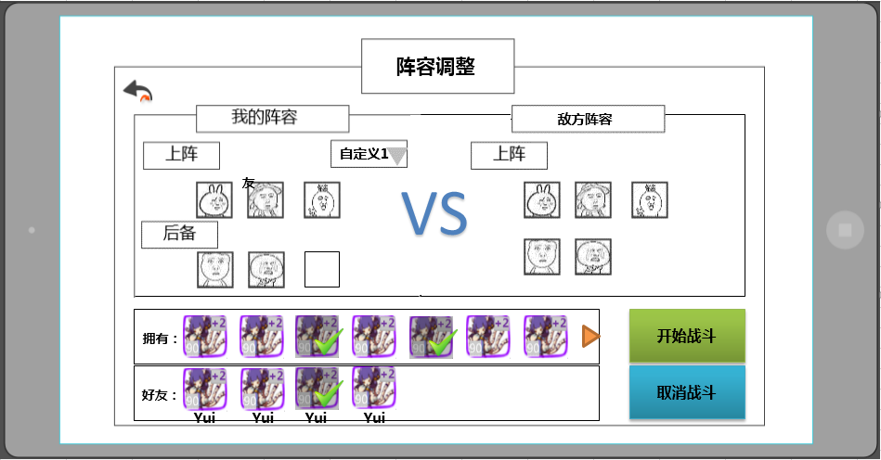

返回按钮

阵容展示

boss

阵容调整
开始按钮

 |  |  |  | 界面标题
 |  |  |  |  | 显示在界面上方居中位置
 |  |  |  |  | 显示内容为 阵容调整
 |  |  |  | 音效
 |  |  |  |  | 事件 | 资源
 |  |  |  |  | 打开界面 | 待定
 |  |  |  |  | 关闭界面 | 待定

 |  |  |  | 阵容展示
 |  |  |  |  | 展示己方阵容与敌方阵容，己方阵容需区分上阵与后备阵容；敌方阵容只显示此副本中可能会出现的怪，最多可以同时显示6个头像
 |  |  |  |  | 敌方阵容通过副本读取insrance中会出现怪物ID显示，优先显示小怪最后显示boss
 |  |  |  |  | 显示已上阵伙伴的头像，icon具体规则见 宠物界面文档 玩家上阵宠物界面分页
 |  |  |  |  | 敌方阵容Icon规则同已上阵伙伴的头像
 |  |  |  |  |  | 特殊逻辑
 |  |  |  |  |  |  | boss的Icon要比普通怪物的Icon大
 |  |  |  |  |  |  | boss标识
 |  |  |  |  |  |  |  | 显示在头像左上角，如果怪物是boss，则显示此标签，不是boss则不显示

 |  |  |  |  | 具体玩家上阵显示规则见阵容调整
敌方怪物按种类展示？是用副本怪物配置就够了还是单独配置？tips界面显示位置缺失 |  |  |  |  | 点击敌方怪物Icon或按住玩家拥有宠物Icon或好友助战宠物Icon会弹出怪物介绍界面
副本信息里的怪物显示规则和这个是否是一致的 |  |  |  |  |  | 怪物介绍界面具体规则
需一致
宠物属性
关闭按钮
标准中X和确定只有一个吧，这个界面用两个按钮的设计目的是？
怪物名称
圣兽
火属性
UI规范里没有这种界面
拥有技能：
宠物技能
技能Icon
技能Icon
技能Icon
技能Icon

 |  |  |  |  |  | 窗口类型
 |  |  |  |  |  |  | 二级窗口
 |  |  |  |  |  | 音效
 |  |  |  |  |  |  | 事件 | 资源
 |  |  |  |  |  |  | 界面打开 | 待定
 |  |  |  |  |  | 关闭按钮
 |  |  |  |  |  |  | 控件类型 |  |  |  | 按钮文案
 |  |  |  |  |  |  |  | 按钮 |  |  |  | 无特殊
 |  |  |  |  |  |  | 显示位置 |  |  |  | 按钮操作
 |  |  |  |  |  |  |  | 位于界面右上方 |  |  |  | 无特殊
 |  |  |  |  |  |  | 出现/隐藏规则 |  |  |  | 按钮样式
 |  |  |  |  |  |  |  | 始终显示 |  |  |  | 普通
 |  |  |  |  |  |  | 音效 |  |  |  |  | 按下
 |  |  |  |  |  |  |  | 无
 |  |  |  |  |  |  | 按钮效果
 |  |  |  |  |  |  |  | 点击后可以关闭怪物介绍界面

界面规则

 |  |  |  |  |  | 宠物属性
 |  |  |  |  |  |  | 显示怪物的头像，icon具体规则见 宠物界面文档 玩家上阵宠物界面分页
 |  |  |  |  |  |  | 怪物名称，属性及类别
显示的具体格式，跟图里的一样的？ |  |  |  |  |  |  |  | 名称
恩恩 |  |  |  |  |  |  |  |  | 指怪物的名字
 |  |  |  |  |  |  |  |  | 通过读取宠物配置表显示
 |  |  |  |  |  |  |  | 属性
显示文字还是显示图标？ | 文字 |  |  |  |  |  |  |  | 指宠物的五行属性：金木水火土（木水火光暗）
世界观决定用什么五行属性？伤害公式技能都要改应该 |  |  |  |  |  |  |  |  | 通过读取宠物配置表显示
‘ |  |  |  |  |  |  |  | 类别信息
 |  |  |  |  |  |  |  |  | 指宠物的类别：具体待定
 |  |  |  |  |  |  |  |  | 通过读取宠物配置表显示

 |  |  |  |  |  | 宠物技能
 |  |  |  |  |  |  | 显示怪物拥有的技能（通过unitData与spell中category调用）
具体怎么调用，程序怎么知道要显示的是哪个技能？加配置？ |  |  |  |  |  |  |  | 普通小怪显示4个，分别为：物理，法术，buff和大招技能
 |  |  |  |  |  |  |  | spellcategory与技能类型对应关系：
 |  |  |  |  |  |  |  | spellcategory | 技能类型
 |  |  |  |  |  |  |  | 0 | 物理技能
 |  |  |  |  |  |  |  | 1,2 | 法术技能
 |  |  |  |  |  |  |  | 4 | 被动
 |  |  |  |  |  |  |  | 5,6,11 | buff技能
 |  |  |  |  |  |  |  | 8,9 | 大招
为何不告诉玩家，显示个问号是否合适 |  |  |  |  |  |  |  | boss则只显示3个技能，分别为：物理，法术，buff，还需显示一个空技能（不告知玩家boss的大招与弱点技能）
暂定改为骷髅吧。。。 |  |  |  |  |  |  | 特殊逻辑
这不叫长按吧 |  |  |  |  |  |  |  | 玩家按住技能Icon会弹出技能介绍同时Icon会变为选中状态，松手后消失
什么时候设计？ |  |  |  |  |  |  |  | 具体技能Icon tips详见技能逻辑分档 技能tips规范分页
技能Icon
技能Icon
选中状态的设计目的是什么？不用点住触发等方式的原因是？ |  |  |  |  |  |  | icon状态 |  | 常态 |  | 选中状态

 |  |  |  |  |  | 关闭按钮
 |  |  |  |  |  |  | 关闭按钮
 |  |  |  |  |  |  |  |  |  | 常态

 |  |  |  |  |  |  |  |  |  | 点击状态

 |  |  |  |  |  |  | 玩家操作
 |  |  |  |  |  |  |  | 当玩家点击关闭按钮时，关闭怪物介绍tips回到阵容调整界面

具体调用规则缺失，展示样式缺失，另外名称是不是太俗了
列表根据规范回归设计 | 最多有多少种？会有滚动或翻页么？列表如何排序 |  |  |  |  | 玩家点击三角可唤出下拉菜单，用于调取已储存的阵容，具体阵容保存逻辑详见 宠物界面 玩家上阵宠物界面分页
具体储存的规则？在哪存？ | 和102功能结合起来的话还有这个是否重复？ |  |  |  |  | 具体阵容名称见宠物界面 玩家上阵宠物界面分页
写在宠物界面吧 |  |  |  |  |  | 窗口类型
 |  |  |  |  |  |  | 列表
 |  |  |  |  |  | 音效
 |  |  |  |  |  |  | 事件 | 资源
 |  |  |  |  |  |  | 下拉列表 | 待定
 |  |  |  |  |  | 列表展开后样式（最多一次显示4个列表项）
自定义1
未使用
自定义2
自定义3

 |  |  |  |  |  | 列表默认选择首个列表项，每次打开界面列表恢复默认选择
 |  |  |  |  |  |  | 列表首个列表项为 未使用 即未使用玩家已保存阵容
 |  |  |  |  |  | 列表滑动规则
 |  |  |  |  |  |  | 使用默认规则
 |  |  |  |  |  | 展开按钮
 |  |  |  |  |  |  |  | 可展开状态

 |  |  |  |  |  |  |  | 可收起状态
 |  |  |  |  |  |  | 玩家操作
 |  |  |  |  |  |  |  | 玩家点击可展开状态展开按钮后，列表展开
 |  |  |  |  |  |  |  | 玩家点击可收起状态展开按钮或除展开列表任意位置，列表收回

 |  |  |  |  |  | 列表项状态
未使用
 |  |  |  |  |  |  |  | 常态
未使用
 |  |  |  |  |  |  |  | 点击/选中

与已经保存好的阵型是什么关系？ |  |  |  | 阵容调整
选了一个已经存好的阵型，又手动调整了，保存的时候怎么存？ |  |  |  |  | 保存阵型
好友助战的如何保存？退游戏重进如何处理？ |  |  |  |  |  | 当玩家使用一个阵型进入一次副本后，则该阵型自动记录为下一次进入副本的默认选择（区分活动本/普通副本）
不同活动副本保存的是同一个阵型么？有区分么 | 每个副本单独记录一个阵容还是如何区分？ |  |  |  |  | 每个活动副本单独记录玩家上次的阵容
 |  |  |  |  |  | 全部普通副本统一记录玩家上次的阵容
 |  |  |  |  |  | 若玩家使用好友助战，则下一次进入副本时原好友助战宠物位置置空
 |  |  |  |  |  | 若玩家消耗了已保存阵容上的宠物，则下一次进入副本时被消耗宠物位置置空
 |  |  |  |  |  | 玩家退出游戏后重新进入游戏，保存的阵容仍为上一次副本的阵容

 |  |  |  |  | 玩家拥有宠物
 |  |  |  |  |  | 显示的头像icon具体规则见 宠物界面文档 玩家上阵宠物界面分页
 |  |  |  |  |  | 一次最多显示7个半宠物Icon，剩下的一半用于提示玩家该列表可滑动

 |  |  |  |  |  | 玩家上阵宠物阵容与玩家拥有宠物列表怪物替换具体关系
 |  |  |  |  |  |  | 把每个怪物视为一个变化单位
 |  |  |  |  |  |  | 当玩家在玩家拥有宠物列表中，点击一个宠物时，首先需要判定该宠物是否已在玩家上阵阵容
 |  |  |  |  |  |  |  | 不在玩家上阵阵容
再次点击有什么逻辑？ |  |  |  |  |  |  |  |  | 判定玩家宠物阵容是否已满
 |  |  |  |  |  |  |  |  |  | 玩家上阵宠物阵容已满
其实还可以选好友助战，但仅仅提示阵容已满是否提示的不充足？ |  |  |  |  |  |  |  |  |  |  | 则玩家宠物阵容5只宠物边框高亮闪烁1次，提示玩家你可以上阵的宠物阵容已满，快去看看好友助战宠物吧 ，具体见提示信息 im_record_001
 |  |  |  |  |  |  |  |  |  | 玩家上阵宠物阵容未满
 |  |  |  |  |  |  |  |  |  |  | 则将该宠物插入到玩家宠物阵容列表中即哪里有空位插入哪里
 |  |  |  |  |  |  |  |  |  |  | 插入空位优先级：优先填充上阵宠物后填充后备宠物，优先从左向右填充
 |  |  |  |  |  |  |  |  |  |  | 玩家拥有宠物列表内该宠物的Icon加黑色遮罩同时添加对勾在Icon右下角
 |  |  |  |  |  |  |  | 在玩家上阵阵容
 |  |  |  |  |  |  |  |  | 该宠物从上阵宠物阵容回到玩家拥有宠物列表中
 |  |  |  |  |  |  |  |  | 玩家拥有宠物列表中该宠物黑色遮罩与对勾消失

 |  |  |  |  |  | 当玩家在上阵宠物阵容中，点击一个宠物时
 |  |  |  |  |  |  | 该宠物从上阵宠物阵容回到玩家拥有宠物列表中
 |  |  |  |  |  |  | 玩家拥有宠物列表中该宠物黑色遮罩与对勾消失
这里的好友列表是指好友中的列表，还是图中下面列表 |  |  |  |  |  | 玩家拥有宠物列表顺序，需要做以下多次排序：
 |  |  |  |  |  |  | 1.优先按照怪物的等级从高至低排列
稀有低品级会比稀有度低的高品级怪物厉害么？这个顺序的设计目的是什么？ |  |  |  |  |  |  | 2.然后按照怪物的稀有度从高至低排列
条件不全，同时满足1,2,3时是否顺序不做限制？ |  |  |  |  |  |  | 3.最后按照怪物品级从高至低排列

这个按钮更像是提示玩家点击按钮右翻页 |  |  |  |  |  |  | 提示玩家可向右滑动列表
 |  |  |  |  |  |  | 具体逻辑
拉至最右还能继续拉动么？ |  |  |  |  |  |  |  | 当玩家把该界面拉动至最右时 隐藏该按钮
向右拉？ |  |  |  |  |  |  |  | 若界面无法向下拉则隐藏该按钮

 |  |  |  |  | 好友助战宠物
 |  |  |  |  |  | 显示的头像icon具体规则见 宠物界面文档 玩家上阵宠物界面分页
图标下显示好友名字是否能完全展示，显示不下怎么办 |  |  |  |  |  | 友方助战宠物Icon下需显示好友名称，最多显示 4个中文字符(待定)/8个英文字符(待定)/6个大像素字符(待定)，当玩家名称超过规定字数限制时，使用···代替多余名称
 |  |  |  |  |  | 一次最多显示7个半宠物Icon，剩下的一半用于提示玩家该列表可滑动
 |  |  |  |  |  | 好友助战宠物与玩家上阵宠物阵容替换具体关系 同玩家拥有宠物
 |  |  |  |  |  |  | 特殊规则
 |  |  |  |  |  |  |  | 玩家选择好友助战宠物时，助战宠物显示在玩家阵容时，Icon左上角会出现“友”字样提示玩家该宠物为好友助战宠物
还有→好友 |  |  |  |  |  |  |  | 当玩家选择第二只好友助战宠物时，会弹出二级窗口
好友宠物只能带一只呦！
确认
 |  |  |  |  |  |  |  |  |  |  |  |  |  |  | 提示文字： | 好友宠物只能带一只呦！
这个为什么跟上面那个提示信息不统一，一个IM一个提示窗口
感觉操作比较多，选第二只好友时自动替换第一只好友如何？ |  |  |  |  |  |  |  |  |  |  |  |  |  |  | 按钮操作
 |  |  |  |  |  |  |  |  |  |  |  |  |  |  |  | 确定 | 同时关闭2级

 |  |  |  |  |  |  |  |  |  |  |  |  |  |  | 窗口状态 | 模态
 |  |  |  |  |  |  |  |  |  |  |  |  |  |  |  | 不允许拖动

 |  |  |  |  |  | 助战规则
 |  |  |  |  |  |  | 成功选择助战玩家并助战后，该玩家进入助战CD，暂定60分钟，助战CD时，则该玩家为不可助战玩家（针对个人）
删除好友后cd如何处理，再添加回来cd清掉？ |  |  |  |  |  |  |  | 助战CD为倒计时形式，倒计时期间，该助战不会再次进入该玩家的助战列表中，CD结束后，可以再次进入助战列表
 |  |  |  |  |  |  | 根据玩家好友列表顺序，挑选可助战玩家放入助战玩家列表
 |  |  |  |  |  |  |  | 可助战玩家定义：助战玩家与玩家等级差在5级（包含）之内
应该是给个范围吧，差值小这个很难定位 |  |  |  |  |  |  |  | 战力值接近定义：差值小
是否是战力差值小的优先补？ |  |  |  |  |  |  | 当可助战好友不足10个时，系统抽取与主角等级差在5级（包含）之内且战力值最接近的玩家进行补充
机器人是否需要战力值最接近？ |  |  |  |  |  |  | 若系统无法找到其他玩家，则随机抽取与玩家等级差在5级（包含）之内且战力相近的机器人进行补充
机器人如何配置？
玩家和机器人是否有cd？ |  |  |  |  |  |  | 列表规则
这行和121行是否是一回事？ |  |  |  |  |  |  |  | 优先显示玩家好友，好友显示顺序与好友列表显示顺序相同
是否考虑过随机排会很乱？ |  |  |  |  |  |  |  | 陌生人以及机器人的显示顺序系统随机即可
不是随机，是不限制吧，不限制比较好吧
是否能看到助战玩家信息？ |  |  |  |  |  |  | 如助战玩家在线，则玩家信息内容以打开该界面时该玩家信息为准
界面是指哪个界面？ |  |  |  |  |  |  | 如助战玩家不在线，则玩家信息内容以该玩家退出游戏时的信息为准
玩家宠物信息？
 |  |  |  |  |  |  | 助战好友奖励
副本结算时，助战好友是否获得经验奖励等？需要补结算文档？ |  |  |  |  |  |  |  | 被好友选择助战好友并成功助战（进入战斗）会获得助战奖励
 |  |  |  |  |  |  |  | 奖励通过邮件发放
什么时候定？ |  |  |  |  |  |  |  | 奖励内容为金币，金额待定
 |  |  |  |  |  |  |  | 邮件格式等待邮件系统文档出台后补充

 |  |  |  |  |  | 好友助战规则
 |  |  |  |  |  |  | 好友助战时间周期
 |  |  |  |  |  |  |  | 1天，指玩家在本游戏自然日内使用了一次好友助战宠物，在该自然日内不可再次使用该好友助战宠物，并将该好友助战宠物从好友助战宠物列表中删除
 |  |  |  |  |  |  |  | 每一个游戏自然日刷新好友助战宠物列表

 |  |  |  |  |  |  | 好友助战宠物列表顺序同玩家拥有宠物列表顺序

 |  |  |  |  |  |  | 助战好友奖励
 |  |  |  |  |  |  |  | 待定
 |  |  |  |  |  |  | 特殊逻辑
 |  |  |  |  |  |  |  | 当玩家好友助战宠物<=5时，显示便捷添加好友框
 |  |  |  |  |  |  |  | 便捷添加好友框状态
 |  |  |  |  |  |  |  |  |  |  | 常态

 |  |  |  |  |  |  |  |  |  |  | 点击

 |  |  |  |  |  |  |  |  | 玩家点击便捷添加好友框，唤出添加好友界面（具体待定）

 |  |  |  | 开始按钮
 |  |  |  |  | 开始战斗
 |  |  |  |  |  | 按钮状态
开始战斗
 |  |  |  |  |  |  |  | 常态

开始战斗
 |  |  |  |  |  |  |  | 点击状态
开始战斗
 |  |  |  |  |  |  |  | 禁用状态

可以上阵不满3个么？比如1，3阵容 |  |  |  |  |  | 玩家操作
 |  |  |  |  |  |  | 当玩家未选择任何上阵宠物时，开始战斗为禁用状态
如果一个宠都没配置或者只配置了后备宠能开始么？ |  |  |  |  |  |  | 当前已选择助战玩家，则直接进入副本loading界面
这种弹出的提示方式体验是否好？感觉阻碍了玩家进入战斗 |  |  |  |  |  |  | 当前未选择助战玩家，则弹出不用助战的提示框
 |  |  |  |  |  |  |  | 样式如下
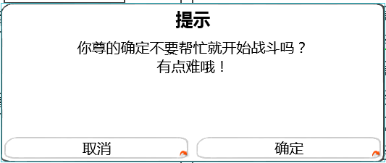
 |  |  |  |  |  |  |  |  |  |  |  |  |  |  |  | 提示文字： | 你尊的确定不要帮忙就开始战斗吗？有点难哦！

 |  |  |  |  |  |  |  |  |  |  |  |  |  |  |  | 按钮操作
 |  |  |  |  |  |  |  |  |  |  |  |  |  |  |  |  | 确定 | 关闭二级，直接进入副本loading界面
 |  |  |  |  |  |  |  |  |  |  |  |  |  |  |  |  | 取消 | 关闭二级，回到阵容调整界面

 |  |  |  |  |  |  |  |  |  |  |  |  |  |  |  | 窗口状态 | 模态
 |  |  |  |  |  |  |  |  |  |  |  |  |  |  |  |  | 不允许拖动

 |  |  |  |  |  |  |  |  |  |  |  |  |  |  |  | 按钮样式 | 同开始战斗（不需要禁用状态）

 |  |  |  |  | 返回按钮，取消战斗
 |  |  |  |  |  | 按钮状态
 |  |  |  |  |  |  | 同开始战斗（不需要禁用状态）

 |  |  |  |  |  | 玩家操作
 |  |  |  |  |  |  | 点击后关闭当前界面，返回副本信息界面

 |  |  |  |  | 特殊逻辑
 |  |  |  |  |  | 当玩家连续3次不使用助战宠物时，不继续弹出该提示
 |  |  |  |  |  | 提示周期：游戏自然天1天
 |  |  |  | 特殊逻辑
 |  |  |  |  | 当玩家阵容不满足出阵需求时，弹出玩家阵容调整提示
 |  |  |  |  |  | 定义玩家上阵宠物位置序号为：1-6；（从左至右从上到下排列）
 |  |  |  |  |  | 不满足出阵需求条件
 |  |  |  |  |  |  | 判断玩家上阵宠物最大序号位置前有空位
 |  |  |  |  | 玩家阵容调整提示
 |  |  |  |  |  |  |  |  |  |  |  |  | 提示文字： | 请按正确顺序排列出战宠物

请按正确顺序排列出战宠物
 |  |  |  |  |  |  |  |  |  |  |  |  | 按钮操作
 |  |  |  |  |  |  |  |  |  |  |  |  |  | 确定 | 关闭二级，回到阵容调整界面

 |  |  |  |  |  |  |  |  |  |  |  |  | 窗口状态 | 模态
 |  |  |  |  |  |  |  |  |  |  |  |  |  | 不允许拖动

 |  |  |  |  |  |  |  |  |  |  |  |  | 按钮样式 | 同开始战斗（不需要禁用状态）

 |  |  |  |  | 当玩家上阵阵容只有好友助战宠物时，弹出需求玩家上阵宠物提示

 |  |  |  |  | 需求玩家上阵宠物提示
只派好友助战宠物出战是不行的呦
 |  |  |  |  |  |  |  |  |  |  |  |  | 提示文字： | 只派好友助战宠物出战是不行的呦

 |  |  |  |  |  |  |  |  |  |  |  |  | 按钮操作
 |  |  |  |  |  |  |  |  |  |  |  |  |  | 确定 | 关闭二级，回到阵容调整界面

 |  |  |  |  |  |  |  |  |  |  |  |  | 窗口状态 | 模态
 |  |  |  |  |  |  |  |  |  |  |  |  |  | 不允许拖动

 |  |  |  |  |  |  |  |  |  |  |  |  | 按钮样式 | 同开始战斗（不需要禁用状态）

宠物Icon规范
玩家宠物阵容
 | 宠物Icon显示逻辑
+2

 |  | 提示出该宠物的等级与品质信息
 |  |  | 宠物等级
 |  |  |  | 显示在Icon左下角
 |  |  |  | 玩家宠物
 |  |  |  |  | 通过读取宠物数据库信息显示
 |  |  |  | 敌方阵容宠物
 |  |  |  |  | 与副本入口等级一致

 |  |  | 品质信息
 |  |  |  | 用宠物的边框提示宠物的品质 |  |  | 具体的边框逻辑同道具 见道具基础逻辑文档 UI表现逻辑分页11行
 |  |  |  | 通过读取宠物数据库信息显示
 |  |  | 宠物具体在该品质中的等级
 |  |  |  | 显示在Icon右上角
 |  |  |  | 具体品级与品质的关系
 |  |  |  | 白 | 绿 | 绿+1 | 蓝 | 蓝+1 | 蓝+2 | 紫 | 紫+1 | 紫+2 | 紫+3 | 橙 | 橙+1 | 橙+2 | 橙+3 | 橙+4 | 红
 |  |  |  | 0 | 1 | 2 | 3 | 4 | 5 | 6 | 7 | 8 | 9 | 10 | 11 | 12 | 13 | 14 | 15
 |  |  | 宠物类型（副本入口使用）
boss
 |  |  |  | 当宠物为boss时，boss标识显示在头像左上角
+2

友
 |  |  |  | 当宠物为好友助战宠物时，“友”标识显示在头像左上角
+2

 |  |  | 宠物被选中（副本入口使用）
 |  |  |  | 当玩家选中宠物时，右下角显示选中的对勾并加黑色遮罩

 |  |  | 宠物名称（副本入口/阵容调整使用）
 |  |  |  | 宠物名称颜色同宠物品质

扫荡相关
 |  | 扫荡信息相关
 |  |  | 扫荡相关规则
 |  |  |  | 玩家三星通关关卡后，可以进行扫荡操作
扫荡券如何获得 |  |  |  | 每扫荡一次消耗1张扫荡券
 |  |  |  | 服务端记录副本挑战次数要添加扫荡次数
 |  |  |  | 扫荡不会给上阵宠物经验但是会额外给出扫荡奖励（具体配置见 结算文档）
副本奖励、vip、活动 |  |  | 扫荡券相关
这个需要道具需求么 |  |  |  | 道具需求
提了吧 |  |  |  |  | 名称 | 使用等级 | 图标 | tips | 价格
 | 扫荡券是不是可以给美术提需求了 |  |  |  | 扫荡券 | 1 | 待定 | 帮你扫荡啊哈哈！ | 1
 | 甭着急，世界观都没定呢
 |  |  | 扫荡界面规则
 |  |  | 包含扫荡券剩余数、单次扫荡按钮、多次扫荡按钮
 |  |  |  | 扫荡券剩余数
 |  |  |  |  | 显示位置
 |  |  |  |  |  | 显示在疲劳值信息下方
 |  |  |  |  | 显示内容
 | 显示999 实际最多拥有也是999？ |  |  |  |  | 显示玩家当前扫荡券数量，最多显示为999
 | 是的 |  |  | 单次扫荡按钮
 |  |  |  |  | 控件类型 |  |  |  | 按钮文案
 |  |  |  |  |  | 按钮 |  |  |  | 扫荡1次
 |  |  |  |  | 显示位置 |  |  |  | 按钮操作
 |  |  |  |  |  | 位于扫荡券剩余数下方 |  |  |  | 无特殊
 |  |  |  |  | 出现/隐藏规则 |  |  |  | 按钮样式
 |  |  |  |  |  | 始终显示 |  |  |  | 普通
 |  |  |  |  | 音效 |  |  |  |  | 按下
 |  |  |  |  |  | 无
 |  |  |  |  | 按钮效果
 |  |  |  |  |  | 点击后进行1次扫荡操作判断

 |  |  |  | 多次扫荡按钮
 |  |  |  |  | 普通副本为扫荡10次
 |  |  |  |  | 精英副本为扫荡n次
 |  |  |  |  | 扫荡次数需求通过玩家剩余挑战次数与玩家拥有扫荡券个数动态修改
 |  |  |  |  | 点击后可以进行固定次数的扫荡操作
 |  |  |  |  | 控件类型 |  |  |  | 按钮文案
 |  |  |  |  |  | 按钮 |  |  |  | 扫荡n次（其中n为min（玩家剩余挑战次数，玩家拥有扫荡券个数））
 |  |  |  |  | 显示位置 |  |  |  |  | 若玩家剩余挑战次数=0or玩家拥有扫荡券个数=0，则显示无法扫荡
 |  |  |  |  |  | 位于单次扫荡按钮下方 |  |  | 按钮操作
 |  |  |  |  | 出现/隐藏规则 |  |  |  |  | 无特殊
 |  |  |  |  |  | 始终显示 |  |  | 按钮样式
 |  |  |  |  | 音效 |  |  |  |  | 普通
 |  |  |  |  |  | 无 |  |  |  | 按下
 |  |  |  |  | 按钮效果
 |  |  |  |  |  | 点击后进行n次扫荡操作判断

 |  |  |  | 扫荡操作判断
 | 单次扫荡能扫就是能扫不能扫就是不能扫吧？ |  |  |  | 当扫荡券数大于0且小于对应扫荡按钮的次数时，多次扫荡按钮上的次数变更为当前扫荡券的数量
 | 单次扫荡此时不变化？ |  |  |  | 如当前剩余8张扫荡券，普通副本扫荡10次的按钮变更为扫荡8次，点击后只进行8次扫荡操作
 | 扫10次的按钮，扫荡卷小于1的时候显示0？ |  | 非1即0吧？ |  | 当扫荡券数为0时，点击扫荡按钮会弹出购买扫荡券的提示框
不足的扫荡券谁来给？ | 感觉就直接固定扫荡10次就行，不用根据扫荡卷来改变次数
 | 不够10个卷就不让扫荡10次就行了 |  |  |  | 当扫荡券数=0时，点击“无法扫荡”/“扫荡”按钮，会弹出购买扫荡券提示框
亲，你的扫荡券不足，继续扫荡需要花费1元宝，继续吗？
亲，你的扫荡券不足，继续扫荡全部剩余次数需要花费n元宝，继续吗？
货币到底是钻石还是元宝呀=。= | 这个不行，怎么能有券不让用
数值没定吧

你可拉倒吧
必须继续啊
你可拉倒吧
必须继续啊

 |  |  |  |  |  | 窗口类型
 |  |  |  |  |  |  | 确认窗口
 |  |  |  |  |  | 文案内容
 |  |  |  |  |  |  | 点击扫荡按钮
 |  |  |  |  |  |  |  | 亲，你的扫荡券不足，继续扫荡需要花费1元宝，继续吗？
 |  |  |  |  |  |  | 点击无法扫荡按钮
 |  |  |  |  |  |  |  | 普通副本
 |  |  |  |  |  |  |  |  | 亲，你的扫荡券不足，继续扫荡10次需要花费10元宝，继续吗？
 |  |  |  |  |  |  |  | 配置挑战次数副本
 |  |  |  |  |  |  |  |  | 亲，你的扫荡券不足，继续扫荡全部剩余次数需要花费n元宝，继续吗？
 |  |  |  |  |  |  |  |  | n=该副本剩余次数
 |  |  |  |  |  | 音效
 |  |  |  |  |  |  | 事件 | 资源
 |  |  |  |  |  |  | 界面打开 | 待定
 |  |  |  |  |  | 取消按钮 |  |  |  |  |  |  |  | 购买按钮
 |  |  |  |  |  |  | 控件类型 |  |  |  | 按钮文案 |  |  |  | 控件类型 |  |  | 按钮文案
 |  |  |  |  |  |  |  | 按钮 |  |  |  | 你可拉倒吧 |  |  |  | 按钮 |  |  | 必须继续啊
 |  |  |  |  |  |  | 显示位置 |  |  |  | 按钮操作 |  |  |  | 显示位置 |  |  | 按钮操作
 |  |  |  |  |  |  |  | 位于界面左下方 |  |  |  | 无特殊 |  |  |  | 位于界面右下方 |  |  | 无特殊
 |  |  |  |  |  |  | 出现/隐藏规则 |  |  |  | 按钮样式 |  |  |  | 出现/隐藏规则 |  |  | 按钮样式
 |  |  |  |  |  |  |  | 始终显示 |  |  |  | 普通 |  |  |  | 始终显示 |  |  | 普通
 |  |  |  |  |  |  | 音效 |  |  |  |  | 按下 |  |  | 音效 |  |  |  | 按下
 |  |  |  |  |  |  |  | 无 |  |  |  |  |  |  |  | 无
 |  |  |  |  |  |  | 按钮效果 |  |  |  |  |  |  |  | 按钮效果
 |  |  |  |  |  |  |  | 点击后可以关闭提示界面 |  |  |  |  |  |  |  | 点击后关闭确认窗口，同时进行下述判断

 |  |  |  |  |  |  | 1.如果元宝数充足，则消耗对应数量元宝进行扫荡操作

亲，你的元宝数不足，无法购买扫荡券哦！
 | 所有元宝不足是否统一成一个？ |  |  |  |  |  | 2.如当前元宝不足，则弹出购买失败提示框
 | 不行，内容指向不一致

取消
去充值！

 |  |  |  |  |  |  | 窗口类型
 |  |  |  |  |  |  |  | 确认窗口
 |  |  |  |  |  |  | 文案内容
 | 钻石 |  |  |  |  |  |  | 亲，你的元宝数不足，无法购买扫荡券哦！
 | 不一定 |  |  |  |  |  | 音效
 |  |  |  |  |  |  |  | 事件 | 资源
 |  |  |  |  |  |  |  | 界面打开 | 待定
 |  |  |  |  |  |  | 取消按钮 |  |  |  |  |  |  |  | 充值按钮
 |  |  |  |  |  |  |  | 控件类型 |  |  |  | 按钮文案 |  |  |  | 控件类型 |  |  | 按钮文案
 |  |  |  |  |  |  |  |  | 按钮 |  |  |  | 取消 |  |  |  | 按钮 |  |  | 去充值！
 |  |  |  |  |  |  |  | 显示位置 |  |  |  | 按钮操作 |  |  |  | 显示位置 |  |  | 按钮操作
 |  |  |  |  |  |  |  |  | 位于界面左下方 |  |  |  | 无特殊 |  |  |  | 位于界面右下方 |  |  | 无特殊
 |  |  |  |  |  |  |  | 出现/隐藏规则 |  |  |  | 按钮样式 |  |  |  | 出现/隐藏规则 |  |  | 按钮样式
 |  |  |  |  |  |  |  |  | 始终显示 |  |  |  | 普通 |  |  |  | 始终显示 |  |  | 普通
 |  |  |  |  |  |  |  | 音效 |  |  |  |  | 按下 |  |  | 音效 |  |  |  | 按下
 |  |  |  |  |  |  |  |  | 无 |  |  |  |  |  |  |  | 无
 |  |  |  |  |  |  |  | 按钮效果 |  |  |  |  |  |  |  | 按钮效果
 |  |  |  |  |  |  |  |  | 点击后可以关闭提示界面 |  |  |  |  |  |  |  | 点击后关闭确认窗口，同时打开充值界面
 |  |  |  |  | 若剩余次数不足，与点击开始副本按钮的判断以及提示相同（具体待定）

 |  |  |  |  | 当扫荡券数量大于等于所需扫荡次数时，进行对应次数的扫荡操作并展示扫荡结果
 |  |  |  |  | 扫荡结果为弹出的窗口

扫荡完成

第1次
获得经验：99999
获得金钱：99999
道具图标
道具图标
道具图标
道具图标
道具图标
道具图标
道具图标
道具图标
 | 有滚动条么?
 | 没有

第2次
获得经验：99999
获得金钱：99999
道具图标
道具图标
道具图标
道具图标
道具图标
道具图标
道具图标
道具图标

第3次
获得经验：99999
获得金钱：99999
道具图标
道具图标
道具图标
道具图标
道具图标
道具图标
道具图标
道具图标

返回

 |  |  |  |  |  | 窗口类型
 |  |  |  |  |  |  | 浮窗窗口A
 |  |  |  |  |  | 窗口内容
 |  |  |  |  |  |  | 包括标题以及战果展示
 |  |  |  |  |  |  | 标题内容
 |  |  |  |  |  |  |  | 扫荡完成
 |  |  |  |  |  |  | 战果展示
 |  |  |  |  |  |  |  | 战果展示包含每次扫荡结果展示以及扫荡奖励展示
 |  |  |  |  |  |  |  | 每次扫荡结果展示
 | 一行足够么？副本结算最多有12个道具 |  |  |  |  |  |  |  | 每一次扫荡为一行
 | 小星说8个够 |  |  |  |  |  |  |  | 界面中最多可以同时展示3行
 |  |  |  |  |  |  |  |  | 样式如下
第1次
获得经验：99999
获得金钱：99999
道具图标
道具图标
道具图标
道具图标
道具图标
道具图标
道具图标
道具图标

 | 玩家，扫荡宠物没经验
 | 经验显示玩家还是宠物获得？
 | 如果不是给的宠物经验，扫荡后要不要补偿经验道具补偿 |  |  |  |  |  |  |  | 包含次数、经验获得、金币获得、道具获得
 | 这个看数值 |  |  |  |  |  |  |  | 次数
 |  |  |  |  |  |  |  |  |  | 依次显示扫荡的次数
 |  |  |  |  |  |  |  |  |  | 格式为 第N次
 |  |  |  |  |  |  |  |  | 经验获得
 |  |  |  |  |  |  |  |  |  | 显示为 经验图标：n
 |  |  |  |  |  |  |  |  |  | 其中n为该次扫荡玩家获得的经验值
 |  |  |  |  |  |  |  |  | 金钱获得
 |  |  |  |  |  |  |  |  |  | 显示为 金钱图标：n
 |  |  |  |  |  |  |  |  |  | 其中n为该次扫荡玩家获得的金钱值
 |  |  |  |  |  |  |  |  | 道具获得
勘误，盖茨→该次 |  |  |  |  |  |  |  |  |  | 从左至右依次显示获得该次扫荡玩家获得的道具图标
已改 |  |  |  |  |  |  |  |  |  | 显示顺序根据道具配置表顺序即可
 |  |  |  |  |  |  |  |  |  | 最多可以显示下8个图标，超过8个图标不显示
 | tips位置如果是在最上面的列表点出来的，应该没法显示在图标正上方 |  |  |  |  |  |  |  |  | 点击图标可以显示tips，tips位置显示在道具图标正上方
 | 上方预留的位置足够了
 |  |  |  |  |  |  |  | 扫荡奖励展示
 |  |  |  |  |  |  |  |  | 每次扫荡结果展示后，在界面最下方显示扫荡奖励展示
 |  |  |  |  |  |  |  |  | 样式为
扫荡奖励
道具图标
道具图标
道具图标
道具图标
道具图标
道具图标
道具图标
道具图标

 |  |  |  |  |  |  |  |  | 包含标题、道具获得图标
 |  |  |  |  |  |  |  |  | 标题
 |  |  |  |  |  |  |  |  |  | 显示为：扫荡奖励
 |  |  |  |  |  |  |  |  | 道具获得
 |  |  |  |  |  |  |  |  |  | 从左至右依次显示获得该次扫荡玩家获得的道具图标
 |  |  |  |  |  |  |  |  |  | 显示顺序根据道具配置表顺序即可
 |  |  |  |  |  |  |  |  |  | 最多可以显示下8个图标，超过8个图标不显示
 |  |  |  |  |  |  |  |  |  | 点击图标可以显示tips，tips位置显示在道具图标正上方
 |  |  |  |  |  | 返回按钮
 |  |  |  |  |  |  | 控件类型 |  |  |  | 按钮文案
 |  |  |  |  |  |  |  | 按钮 |  |  |  | 返回
 |  |  |  |  |  |  | 显示位置 |  |  |  | 按钮操作
 |  |  |  |  |  |  |  | 位于界面正下方 |  |  |  | 无特殊
 |  |  |  |  |  |  | 出现/隐藏规则 |  |  |  | 按钮样式
 |  |  |  |  |  |  |  | 始终显示 |  |  |  | 普通
 |  |  |  |  |  |  | 音效 |  |  |  |  | 按下
 |  |  |  |  |  |  |  | 无
 |  |  |  |  |  |  | 按钮效果
 |  |  |  |  |  |  |  | 点击后关闭浮窗窗口，返回副本信息界面

 |  |  |  |  |  | 展示动画规则
 |  |  |  |  |  |  | 先出现标题，然后逐次战果展示，每次出现1行，最后出现返回按钮
 |  |  |  |  |  |  | 当展示次数超过3时，已展示内容向上翻滚，同时显示最新的一条展示内容
 |  |  |  |  |  |  | 动画展示过程中，无法响应滑动操作
 |  |  |  |  |  |  | 动画展示过程中，点击展示界面可以直接将所有内容展示出来，同时显示至最后一个展示的内容
 |  |  |  |  |  |  | 动画展示结束后，可以响应滑动操作

美术需求
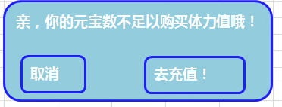
副本选择界面美术需求
 | 1.副本选择界面美术需求
 |  | 包括选择界面边框，界面标题，关闭按钮
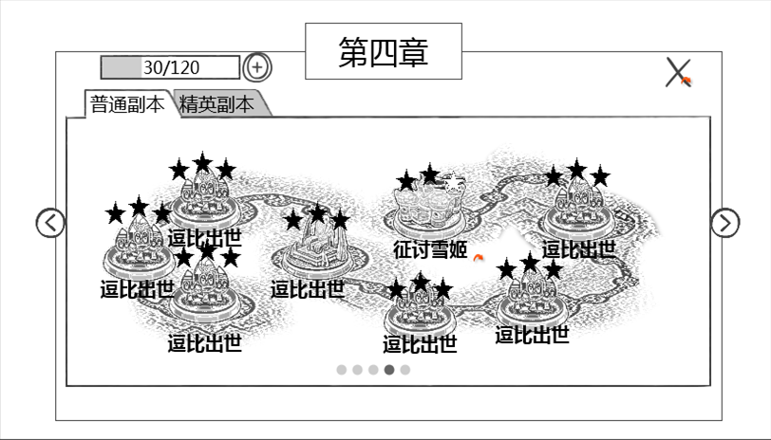

 | 2.选择分页需求
 |  | 包括分页签边框（页签不要互相挡着），难度分页签按钮，左侧翻页按钮，右侧翻页按钮，分页码样式
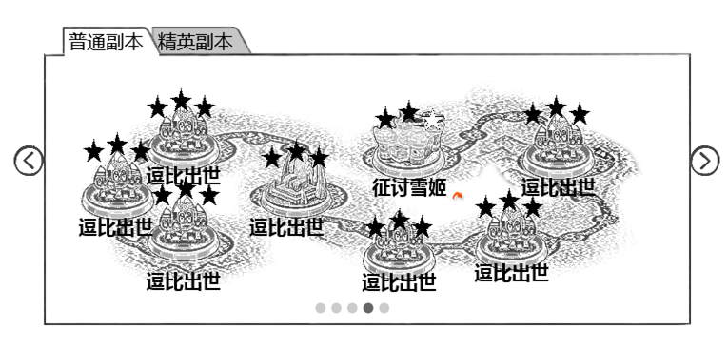

 | 3.副本地图需求
 |  | 包括地图路线示例、图标示例、星级示例、名称示例
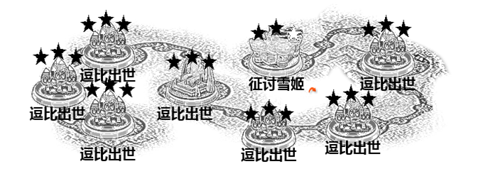

 | 4.副本图标需求
 |  | 包括星级样式、图标示例、名称样式、点击提示特效

逗比出世

副本信息界面美术需求
 | 1.副本信息界面美术需求
 |  | 包括，信息界面边框、标题样式（包含星级）、返回按钮
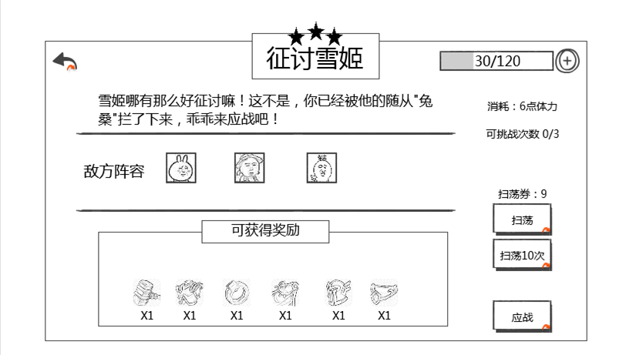



 | 2.副本信息内容美术需求
 |  | 包括副本介绍示例、敌方阵容示例、奖励边框、奖励标题、奖励物品示例
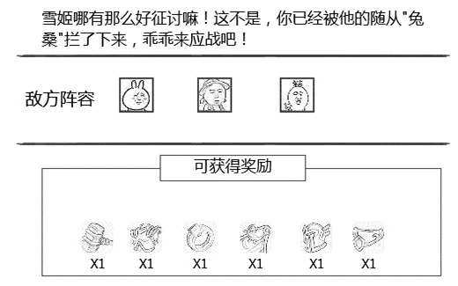

 | 3.疲劳值显示美术需求

 | 4.疲劳值消耗美术需求

 | 5.可挑战次数美术需求

 | 6.扫荡相关美术需求
 |  | 包括，扫荡按钮、扫荡10次按钮、扫荡券剩余数样式
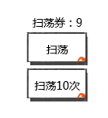

 | 7.应战按钮美术需求

好友助战美术需求
 | 1.助战界面美术需求
 |  | 包括，助战界面边框样式、助战界面标题，返回按钮


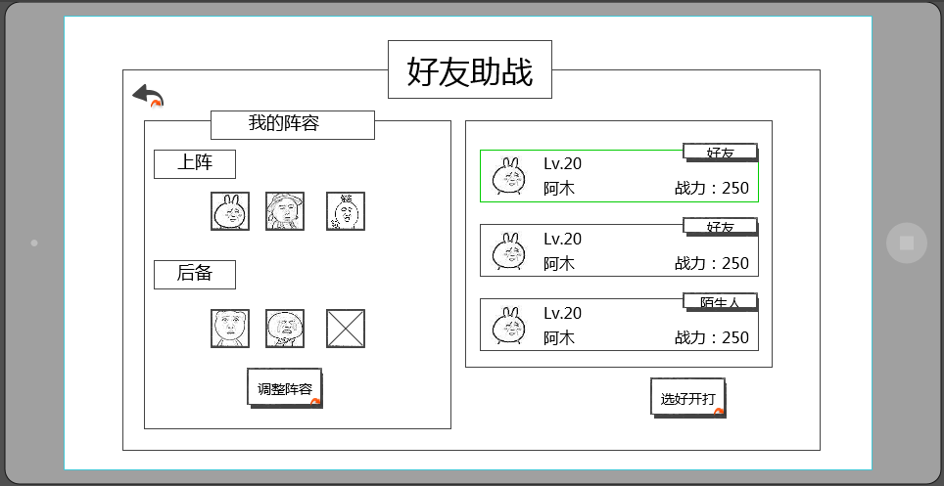
 | 2.我的阵容界面美术需求
 |  | 包括，界面标题，上阵标识、后备标识、调整阵容按钮、上阵图标示例，空位样式
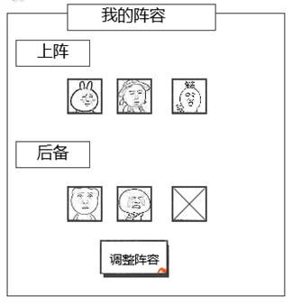

 | 3.助战列表界面美术需求
 |  | 包括，助战玩家项样式以及排版，界面边框
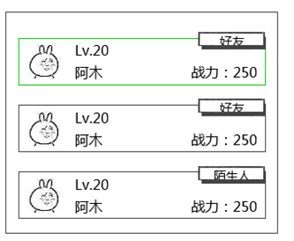

 | 4.助战项美术需求
 |  | 包含，头像样式示例、等级样式、名称样式、战力样式、好友标签、陌生人标签
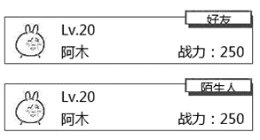

 | 5.开战按钮需求

阵容调整界面
 | 1.阵容调整界面美术需求
 |  | 包括：阵容调整界面边框样式、阵容调整界面标题，返回按钮

阵容调整

 | 2.阵容展示 美术需求
 |  | 包括，界面边框、界面标题，上阵标识、后备标识、空位样式，好友助战角标（boss角标可复用），VS样式，阵型选择下拉菜单样式

 | 3.阵容调整美术需求
 |  | 包括：界面边框、拥有/好友样式，玩家名称样式，选中对勾样式，黑色遮罩、添加好友指引样式

 | 3.开始战斗，取消战斗按钮需求
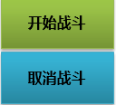

 | 4.提示信息
 |  | 包括，提示框样式、按钮内容样式示例
好友宠物只能带一只呦！
确认

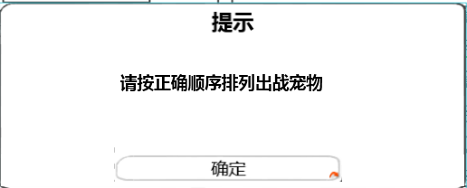

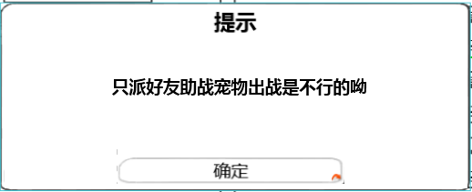

 | 5.宠物介绍tips美术需求
 |  | 包括：界面边框、文字样式、确认按钮样式、关闭按钮样式、技能Icon会在技能文档提需求
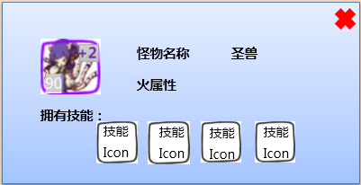

扫荡成功界面美术需求
 | 1.扫荡界面
 |  | 包括背景遮罩样式、扫荡完成样式以及动画、返回按钮
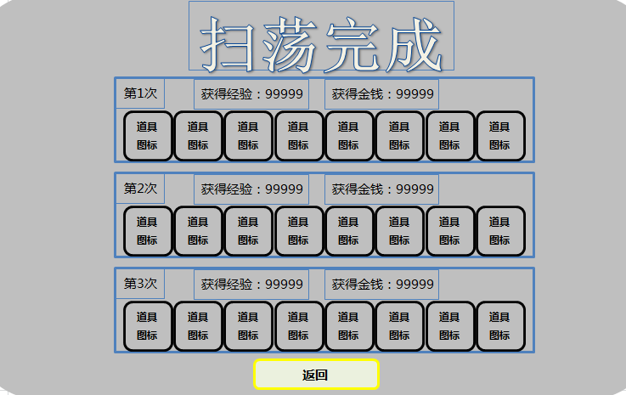



 | 2.奖励项美术需求
 |  | 包括，次数显示示例、经验示例，金钱示例，道具示例
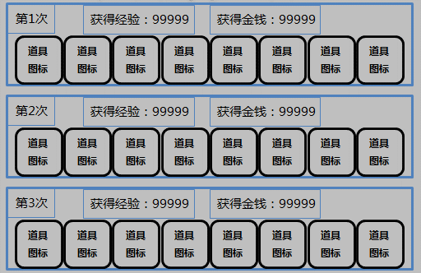

 | 扫荡券不足提示界面需求
 |  | 包括，提示框样式、按钮内容样式示例
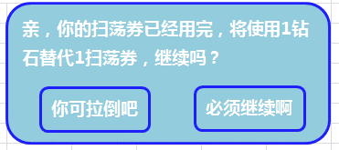

 | 元宝不足购买扫荡券界面需求
 |  | 包括，提示框样式、按钮内容样式示例
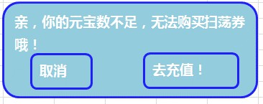

 | 重置挑战次数界面需求
 |  | 包括，提示框样式、按钮内容样式示例
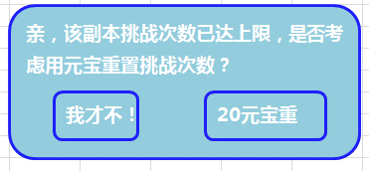

 | 重置次数不足界面需求
 |  | 包括，提示框样式、按钮内容样式示例


 | 元宝不足重置副本界面需求
 |  | 包括，提示框样式、按钮内容样式示例
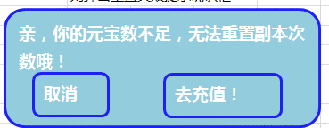

 | 购买疲劳界面需求
 |  | 包括，提示框样式、按钮内容样式示例
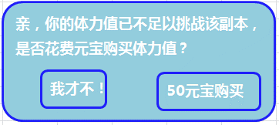

 | 购买疲劳值失败界面需求
 |  | 包括，提示框样式、按钮内容样式示例

自用
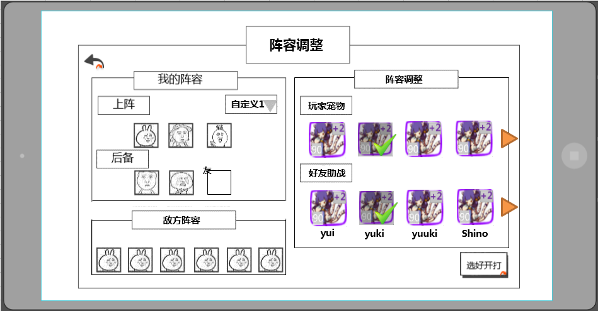

好友助战
界面标题
 |  | 好友助战选择界面
 |  |  | 当点击开始按钮的条件判断都满足后，进入好友助战选择界面
 |  |  | 样式如下
返回按钮

敌方阵容


助战列表

阵容展示
好友助战
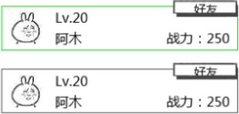
 | 有滚动条么？
 | 没有

选好开打

 |  |  |  | 窗口类型
 |  |  |  |  | 三级窗口
 |  |  |  | 界面标题
 |  |  |  |  | 显示在界面上方居中位置
 |  |  |  |  | 显示内容为 好友助战
 |  |  |  | 音效
 |  |  |  |  | 事件 | 资源
 |  |  |  |  | 打开界面 | 待定
 |  |  |  |  | 关闭界面 | 待定

 |  |  |  | 阵容展示
 |  |  |  |  | 展示己方阵容，区分上阵与后备阵容
 | 问题同前 |  |  |  | 显示已上阵伙伴的头像，头像边框与伙伴品质颜色一致
 | 已改为品质 |  |  |  | 后备阵容最后一个位置默认为空，可从右侧助战列表中选择助战玩家
 |  |  |  |  | 选择助战玩家后该位置显示助战玩家的助战伙伴
 |  |  |  |  | 点选不同助战玩家后，该位置的助战伙伴会跟随变化
 | 这个操作有点隐蔽，可能不太能被发现 |  |  |  | 点击该位置后可以取消助战玩家的助战伙伴
 | 我猜新手提示会教
 |  |  |  |  | 调整阵容按钮
 |  |  |  |  |  | 控件类型 |  |  |  | 按钮文案
 |  |  |  |  |  |  | 按钮 |  |  |  | 调整阵容
 |  |  |  |  |  | 显示位置 |  |  |  | 按钮操作
 |  |  |  |  |  |  | 位于阵容展示正下方 |  |  |  | 无特殊
 |  |  |  |  |  | 出现/隐藏规则 |  |  |  | 按钮样式
 |  |  |  |  |  |  | 始终显示 |  |  |  | 普通
 |  |  |  |  |  | 音效 |  |  |  |  | 按下
按钮有不可用的时候么？ |  |  |  |  |  |  | 无
没有，已删 |  |  |  |  |  | 按钮效果
 |  |  |  |  |  |  | 点击打开阵容调整界面，具体样式见伙伴界面设计

 |  |  |  | 助战列表
 |  |  |  |  | 显示可助战的玩家列表
建议多显示半个，另外一页三个是否太少？ |  |  |  |  | 列表一页显示4行半玩家信息，一共可显示10个玩家信息，可拖动进行查看
改成4.5个 | 战力改成宠物的，等级还是玩家的 |  |  |  | 玩家信息包括：伙伴头像、玩家等级、玩家名称、宠物战力、玩家状态
 | 等级和战力应该显示宠物的信息更合适吧，不是玩家的 |  |  |  |  | 伙伴头像
 | 问题同前 |  |  |  |  |  | 该玩家所选的伙伴头像，头像边框与伙伴品质颜色一致
 | ？ |  |  |  |  | 玩家等级
 |  |  |  |  |  |  | 显示玩家等级，格式为LV：xx
 |  |  |  |  |  | 玩家名称
 | 已改成助战宠物战力 |  |  |  |  |  | 显示玩家名称，最多显示8个汉字
 | 这里显示玩家战力感觉和选择好友宠物没有必然的联系 |  |  |  |  | 玩家战力
 | 战力如何计算？是否应该体现主战宠物的强弱？ |  |  |  |  |  | 显示玩家助战宠物战力，格式为战力值：xxxx
机器人算作陌生人么？ | 1.战力计算等待数值策划 2.战力应该可以体现吧 |  |  |  |  | 玩家关系
当然 |  |  |  |  |  |  | 分为好友与陌生人
 | 这个和程序确认一下要不要这么做吧 |  |  |  | 如助战玩家在线，则玩家信息内容以打开该界面时该玩家信息为准
机器人如何处置？数据是否是通过配置配出 | 好的 |  |  |  | 如助战玩家不在线，则玩家信息内容以该玩家退出游戏时的信息为准
可以和程序讨论下
 |  |  |  |  | 助战规则
 |  |  |  |  |  | 成功选择助战玩家并助战后，该玩家进入助战CD，暂定60分钟，助战CD时，则该玩家为不可助战玩家（针对个人）
 | 1.好友列表 2.已补充 |  |  |  |  |  | 助战CD为倒计时形式，倒计时期间，该助战不会再次进入该玩家的助战列表中，CD结束后，可以再次进入助战列表
缺少挑选规则 | 什么顺序？助战限制条件就是cd？还有其他么比如等级过高之类 |  |  |  |  | 根据玩家好友列表顺序，挑选可助战玩家放入助战玩家列表
已补充 | 什么算最接近？ | 差值小 |  |  |  |  | 可助战玩家定义：助战玩家与玩家等级差在5级（包含）之内
 | 什么是战力在玩家附近？ | 已补充 |  |  |  |  | 战力值接近定义：差值小
 |  |  |  |  |  | 当可助战好友不足10个时，系统抽取与主角等级差在5级（包含）之内且战力值最接近的玩家进行补充
 |  |  |  |  |  | 若系统无法找到其他玩家，则随机抽取与玩家等级差在5级（包含）之内且战力相近的机器人进行补充

 |  |  |  |  | 列表规则
好友按拼音排序？ |  |  |  |  |  | 优先显示玩家好友，好友显示顺序与好友列表显示顺序相同
听好友的 |  |  |  |  |  | 陌生人以及机器人的显示顺序系统随机即可
 | 默认选择是默认选中最上面的玩家作为助战的好友吗？那就是说左侧的好友那块不会有空的情况？ | 选中，并不是选择 |  |  |  | 默认选择列表最上方的玩家
 |  |  |  |  |  | 上下滑动可展示未显示的助战玩家
 | 点击不能取消选择么？ |  |  |  |  | 点击已选择玩家无任何反应
 | 左侧可以取消吧 |  |  |  |  | 点击未选择的玩家可以选中该玩家，同时取消上一次选择的玩家

 | 强制选助战好友，不选还弹提示是否有点烦人？
 | 设计可以选择助战好友的作用就是希望强交互，所以还是希望玩家选择助战

 |  |  |  |  |  |  | 窗口类型
 |  |  |  |  |  |  |  | 确认窗口
 |  |  |  |  |  |  | 文案内容
 | 提示有错别字，而且有点难这个提示不太准确吧 |  |  |  |  |  |  | 你尊的确定不要帮忙就开始战斗吗？有点难哦！
 | 提示再定吧 |  |  |  |  |  | 音效
 |  |  |  |  |  |  |  | 事件 | 资源
 |  |  |  |  |  |  |  | 界面打开 | 待定
 |  |  |  |  |  |  | 取消按钮 |  |  |  |  |  |  | 购买按钮
 |  |  |  |  |  |  |  | 控件类型 |  |  |  | 按钮文案 |  |  | 控件类型 |  | 按钮文案
 |  |  |  |  |  |  |  |  | 按钮 |  |  |  | 取消 |  |  | 按钮 |  | 确定
 |  |  |  |  |  |  |  | 显示位置 |  |  |  | 按钮操作 |  |  | 显示位置 |  | 按钮操作
 |  |  |  |  |  |  |  |  | 位于界面左下方 |  |  |  | 无特殊 |  |  | 位于界面右下方 |  | 无特殊
 |  |  |  |  |  |  |  | 出现/隐藏规则 |  |  |  | 按钮样式 |  |  | 出现/隐藏规则 |  | 按钮样式
 |  |  |  |  |  |  |  |  | 始终显示 |  |  |  | 普通 |  |  | 始终显示 |  | 普通
 |  |  |  |  |  |  |  | 音效 |  |  |  |  | 按下 |  | 音效 |  |  | 按下
 |  |  |  |  |  |  |  |  | 无 |  |  |  |  |  |  | 无
 |  |  |  |  |  |  |  | 按钮效果 |  |  |  |  |  |  | 按钮效果
 |  |  |  |  |  |  |  |  | 点击后可以关闭提示界面 |  |  |  |  |  |  | 点击后关闭确认窗口，同时进入副本loading界面

 |  |  |  | 返回按钮
 |  |  |  |  | 控件类型 |  |  |  | 按钮文案
 |  |  |  |  |  | 按钮 |  |  |  | 无
 |  |  |  |  | 显示位置 |  |  |  | 按钮操作
 |  |  |  |  |  | 位于界面左上角 |  |  |  | 无特殊
 |  |  |  |  | 出现/隐藏规则 |  |  |  | 按钮样式
 |  |  |  |  |  | 始终显示 |  |  |  | 普通 | 待补充
 |  |  |  |  | 音效 |  |  |  |  | 按下 | 待补充
 |  |  |  |  |  | 无
 |  |  |  |  | 按钮效果
 |  |  |  |  |  | 点击后关闭当前界面，返回副本信息界面

 | 助战好友是否有奖励？ |  | 助战好友奖励
 | 已补充 |  |  | 被好友选择助战好友并成功助战（进入战斗）会获得助战奖励
 |  |  |  | 奖励通过邮件发放
 |  |  |  | 奖励内容为金币，金额待定
 |  |  |  | 邮件格式等待邮件系统文档出台后补充

